CollectiveAccess
Image | Object | Description | Date
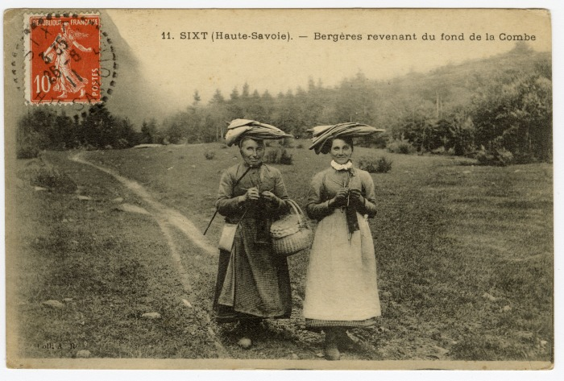 | Bergères revenant du fond de la Combe (56-010) | Bergères revenant du fond de la Combe
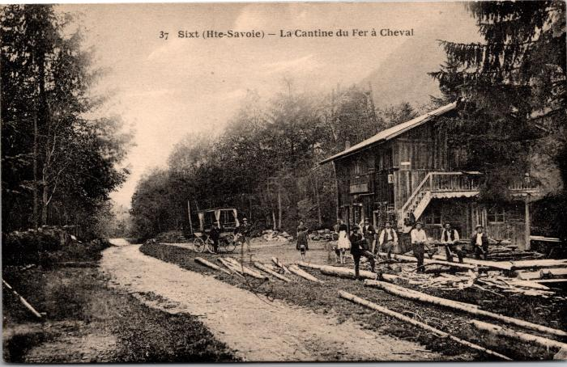 | Carte postale devant la Cantine du Fer à Cheval (2-425) | Carte postale devant la Cantine du Fer à Cheval
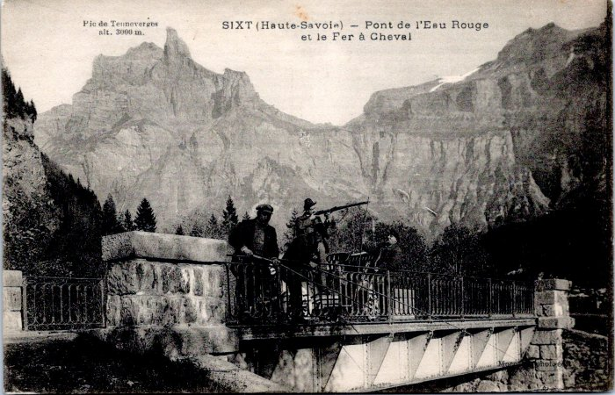 | Chasseurs et pêcheurs au Pont de l'Eau Rouge, en fond le Fer-à-Cheval et le Pic de Tenneverges (55-019) | Chasseurs et pêcheurs au Pont de l'Eau Rouge, en fond le Fer-à-Cheval et le Pic de Tenneverges
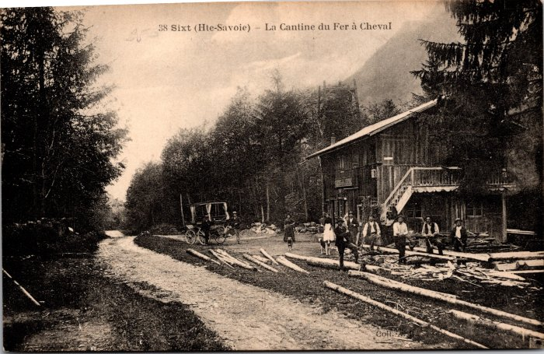 | Coupe de bois devant la Cantine du Fer à Cheval (2-431) | Coupe de bois devant la Cantine du Fer à Cheval
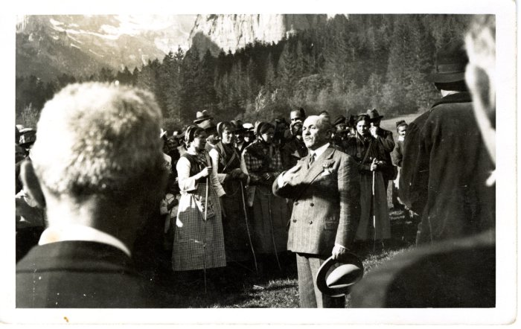 | Inauguration de la route du plan du lac (Fer-à-Cheval), septembre 1930 (41-001) | Inauguration de la route du plan du lac (Fer-à-Cheval), septembre1930
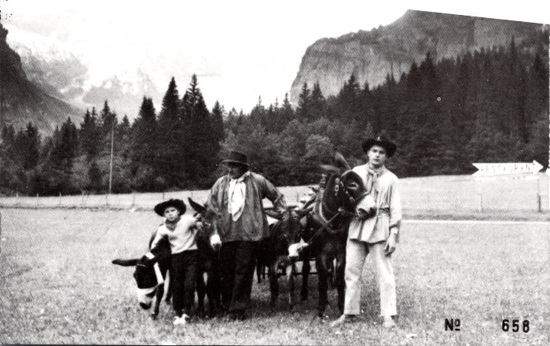 | Photo avec les ânes au Fer à Cheval (2-047) | Photo avec les ânes au Fer à Cheval
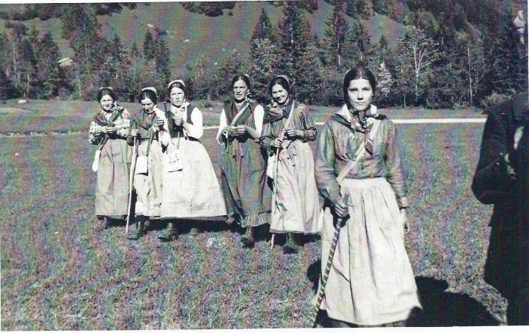 | Photo de l'inauguration de la route du Fer-à-Cheval - 1930 (41-002) | Photo de l'inauguration de la route du Fer-à-Cheval - 1930
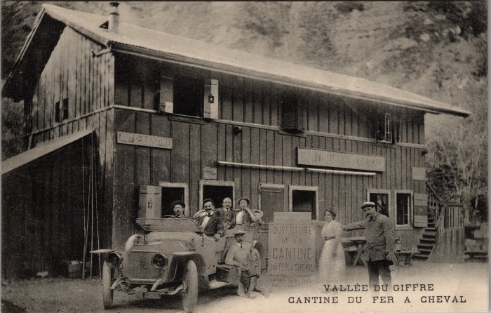 | Photo de l'ouverture de la Cantine du Fer-à-Cheval le 13 aout 1989 (2-3683) | Photo de l'ouverture de la Cantine du Fer-à-Cheval le 13 aout 1989
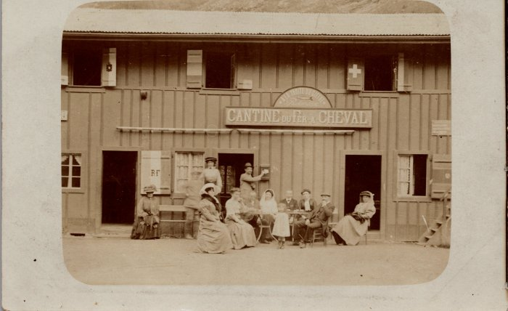 | Photo devant la Cantine du Fer à Cheval (4-1455) | Photo devant la Cantine du Fer à Cheval
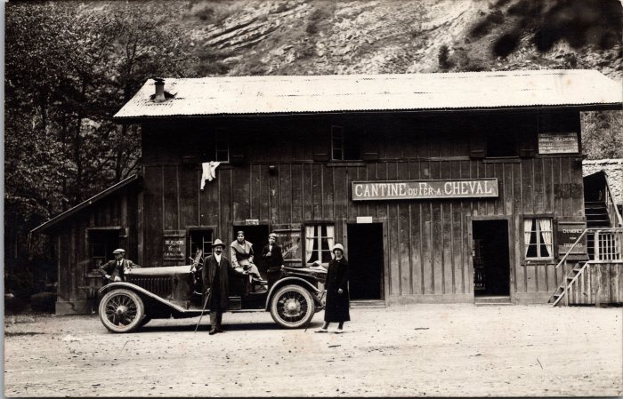 | Photo devant la Cantine du Fer à Cheval (2-1536) | Photo devant la Cantine du Fer à Cheval
 | Photo du déneigement au Fer à Cheval (12-019) | Photo du déneigement au Fer à Cheval
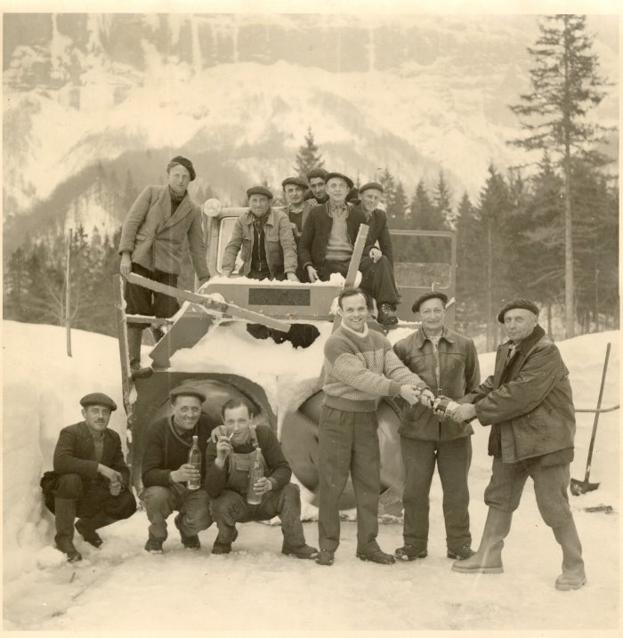 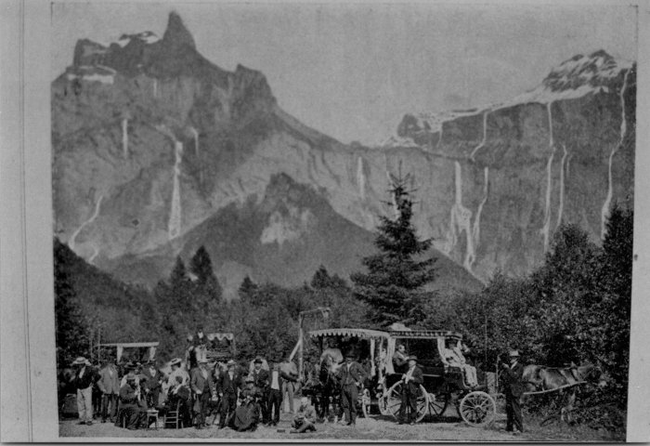 | Promenade au fer à Cheval en calèches (2-4389) | Promenade au fer à Cheval en calèches

